Casos servicio
 | https://reqres.in/api/users
 | No | Nombre/Id | Descripción | Pre condiciones | Entradas | Pasos | Resultados esperados | Pos condición | Estado | Prioridad

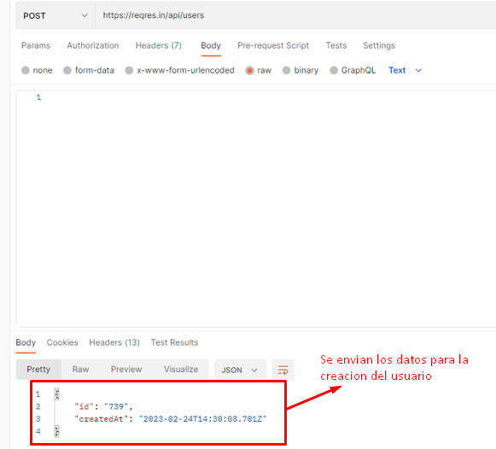 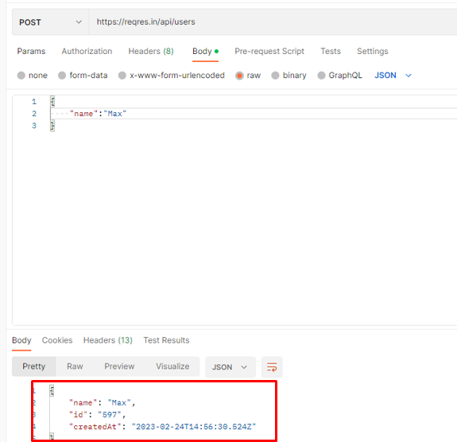 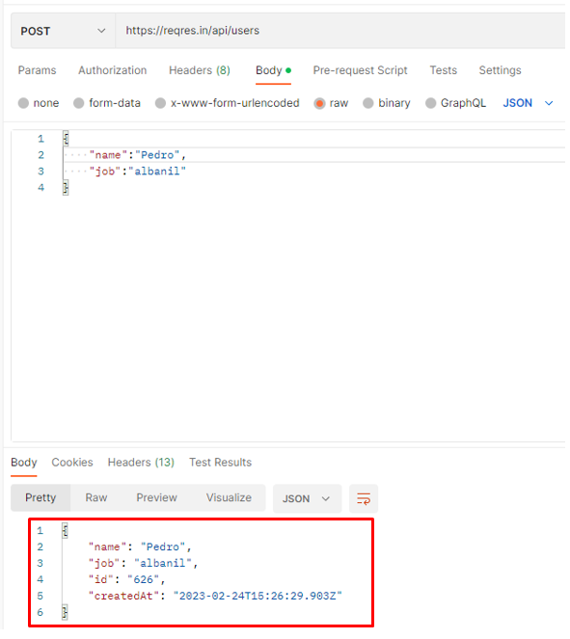 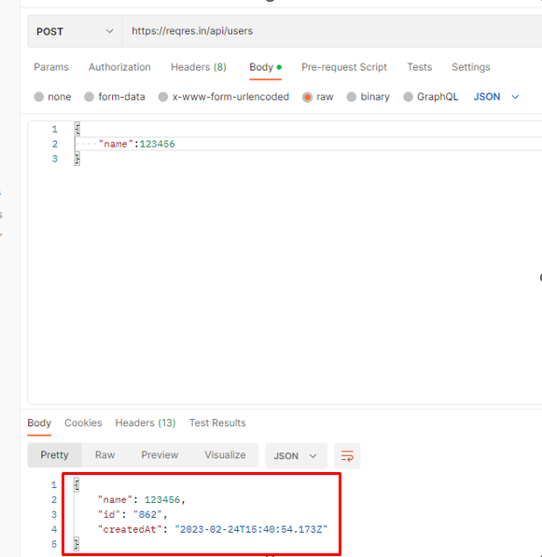 | 1 | CP_Add01 | Yo como usuario intento crear un usuario con información vacia. | Se debe utilizar postman La pagina de los servicios debe estar en funcionamiento Tener acceso a internet | No hubo datos de entrada | 1- Ingresar a postman y crear un metodo POST. 2- En el metodo creado poner la url: https://regres.in./api/users. 3- Configurar el metodo POST para que envie un JSON. 4- Enviar la información sin haber escrito nada. | Se envia la información de un usuario vacia. | Se agrega un nuevo usuario al sistema, con id y fecha que son atributos que se generan automaticamente. | Abierto | Alta
 | 2 | CP_Add02 | Crear un usuario solo ingresando el nombre. | Se debe utilizar postman La pagina de los servicios debe estar en funcionamiento Tener acceso a internet | Se ingreso el nombre en formato JSON | 1- Ingresar a postman y crear un metodo POST. 2- En el metodo creado poner la url: https://regres.in./api/users. 3- Configurar el metodo POST para que envie un JSON. 4- Enviar la información solo escribiendo el nombre en formato JSON. | Se envia la información de un usuario solo con el nombre. | Se agrega un nuevo usuario al sistema, con el nombre ingresado, y el id y fecha que son atributos que se generan automaticamente. | Abierto | Alta
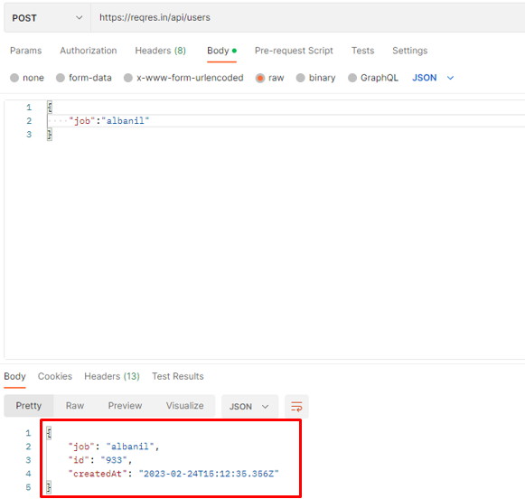 | 3 | CP_Add03 | Crear un usuario solo ingresando el trabajo. | Se debe utilizar postman La pagina de los servicios debe estar en funcionamiento Tener acceso a internet | Se ingreso el trabajo en formato JSON | 1- Ingresar a postman y crear un metodo POST. 2- En el metodo creado poner la url: https://regres.in./api/users. 3- Configurar el metodo POST para que envie un JSON. 4- Enviar la información solo escribiendo el trabajo en formato JSON. | Se envia la información de un usuario solo con el trabajo. | Se agrega un nuevo usuario al sistema, con el trabajo ingresado, y el id y fecha que son atributos que se generan automaticamente. | Abierto | Alta
 | 4 | CP_Add04 | Crear un usuario con toda la informacion necesaria, nombre y trabajo. | Se debe utilizar postman La pagina de los servicios debe estar en funcionamiento Tener acceso a internet | Se ingresan los datos de nombre y trabajo en formato JSON. | 1- Ingresar a postman y crear un metodo POST. 2- En el metodo creado poner la url: https://regres.in./api/users. 3- Configurar el metodo POST para que envie un JSON. 4- Enviar la información con el nombre y el trabajo en formato JSON. | Se envia la informacion del nombre y el trabajo del usuario | Se agrega un nuevo usuario al sistema, con el trabajo y nombre ingresado, y el id y fecha que son atributos que se generan automaticamente. | Cerrada
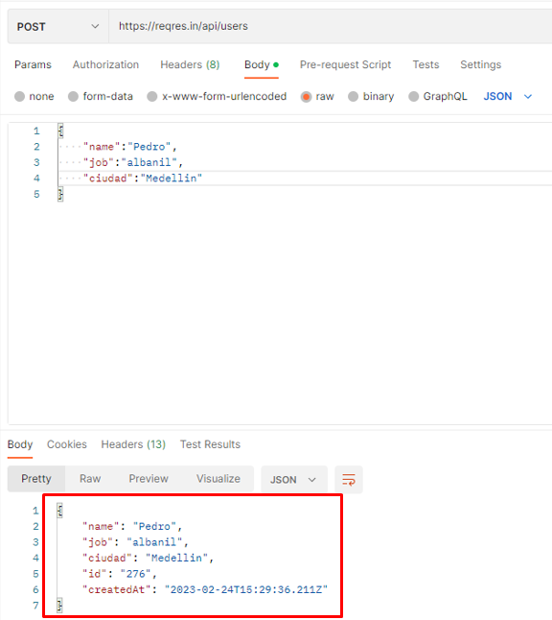 | 5 | CP_Add05 | Crear un usuario con toda la informacion necesaria de nombre y trabajo, y agregarle un nuevo atributo. | Se debe utilizar postman La pagina de los servicios debe estar en funcionamiento Tener acceso a internet | Se ingresan los datos de nombre, trabajo y un nuevo atributo en formato JSON. | 1- Ingresar a postman y crear un metodo POST. 2- En el metodo creado poner la url: https://regres.in./api/users. 3- Configurar el metodo POST para que envie un JSON. 4- Enviar la información con el nombre, trabajo y el atributo extra en formato JSON. | Se envia la informacion del nombre, trabajo del usuario y el atributo extra, y esto deberia generar un error. | Se agrega un nuevo usuario al sistema, con el trabajo, nombre y el atributo extra ingresado, y el id y fecha que son atributos que se generan automaticamente. | Abierto | Alta
 | 6 | CP_Add06 | Crear un usuario solo enviando la informacion de nombre de usuario como un tipo de dato numerico. | Se debe utilizar postman La pagina de los servicios debe estar en funcionamiento Tener acceso a internet | Se ingresan el nombre como dato numerico en formato JSON. | 1- Ingresar a postman y crear un metodo POST. 2- En el metodo creado poner la url: https://regres.in./api/users. 3- Configurar el metodo POST para que envie un JSON. 4- Enviar la información solo escribiendo el nombre en formato JSON. | Se envia la informacion del nombre y esto deberia generar un error. | Se agrega un nuevo usuario al sistema, con el nombre ingresado, y el id y fecha que son atributos que se generan automaticamente. | Abierto | Alta
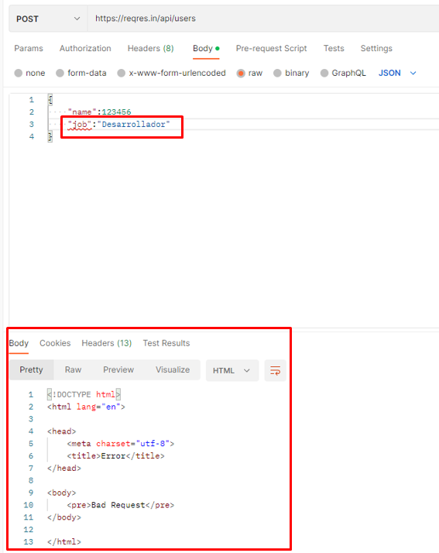 | 7 | CP_Add07 | Crear un usuario enviando la informacion sin respetar el formato JSON. | Se debe utilizar postman La pagina de los servicios debe estar en funcionamiento Tener acceso a internet | Se ingresan el nombre y trabajo. | 1- Ingresar a postman y crear un metodo POST. 2- En el metodo creado poner la url: https://regres.in./api/users. 3- Configurar el metodo POST para que envie un JSON. 4- Enviar la información de nombre y trabajo del usuario. | Se envia la informacion del nombre, trabajo del usuario y el atributo extra, y esto deberia generar un error. | Se genera un error de "400 Bad request" y no agrega el nuevo usuario al sistema. | Abierto | Alta

gherkin_sistema
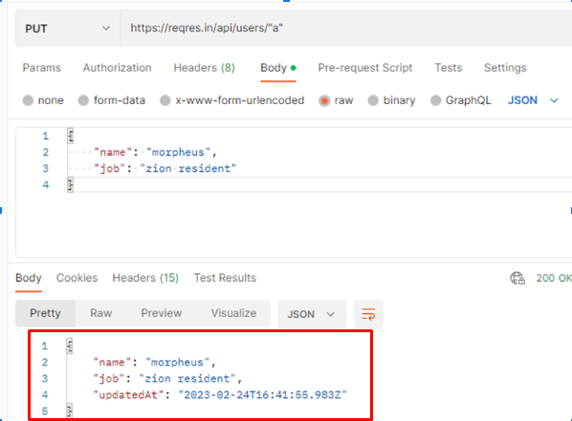
Feature: Validar caracteres en id
Descripción | Yo como usuario realizo una petición Put, quiero validar si recibe caracteres en el id para modificar el usuario

Scenario | Verificar el id de la url del metodo PUT
Given | Dado que estoy en postman utilizando un metodo PUT con la url:https://reqres.in/api/users/ + el <id> del usuario que se desea modificar.
When | Se modifica el usuario con id <"a">
Then | Se muestrará el usuario con id "a" actualizado con su fecha actualizacion.
And | Una respuesta "200 ok" del servidor

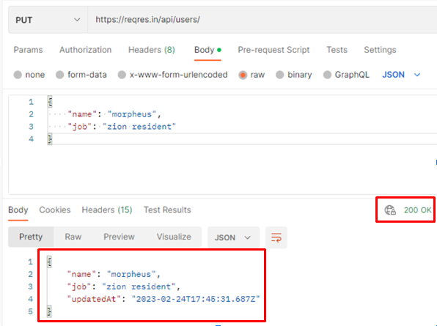
 |  | -
Feature: Verificar peticion con url id
Descripción | Yo como usuario quiero realizar una petición Put, quiero validar si recibe una URL en el id para modificar el usuario

Scenario | Verificar si el metodo PUT funciona sin ingresar en id en la url
Given | En postman he utilizando un metodo PUT con la url:https://reqres.in/api/users/ sin aniadir el id del objeto que se desea modificar.
When | Se modifica el usuario con id <>
Then | Se muestrará el usuario con id vacio actualizado con su fecha actualizacion.
And | Una respuesta "200 ok" del servidor

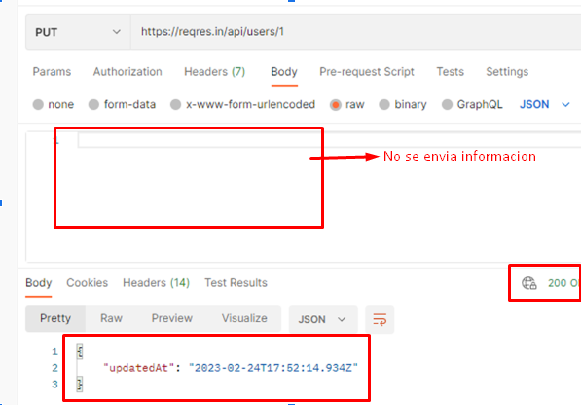
Feature: Verificar petición PUT campos vacios
Descripción | Yo como usuario quiero realizar una petición Put, para validar si recibe campos vacios

Scenario | Verificar funcionamiento del metodo
Given | Dado que estuve en postman utilizando un metodo PUT con la url:https://reqres.in/api/users/ + el <id> del usuario que se desea modificar
When | Se envian los campos vacios
Then | Se muestrara el usuario con <id> actualizado solo con su fecha de actualizacion.
And | Una respuesta "200 ok" del servidor

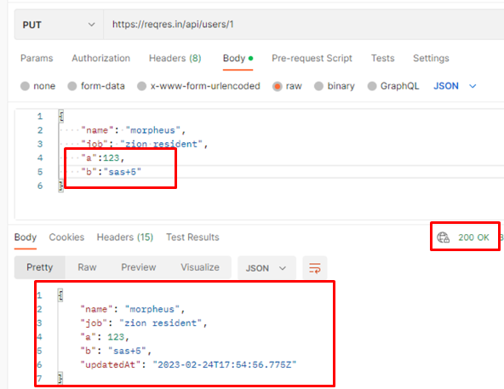
Feature: Verificar petición PUT con campos innecesarios
Descripción | Yo como usuario quiero realizar una petición Put, para validar si recibe campos con más atributos

Scenario | Verificar si el metodo PUT recibe mas atributos de los que realmente necesita el usuario
Given | Dado que estuve en postman utilizando un metodo PUT con la url:https://reqres.in/api/users/ + el <id> del usuario que se desea modificar.
When | Se envian el nombre, trabajo y mas atributos en formato JSON.
Then | Se muestrara el usuario con <id> actualizado, con sus nuevos atributos y su fecha actualizacion.
And | Una respuesta "200 ok" del servidor

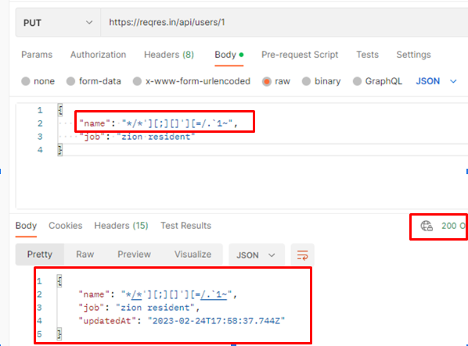
Feature: Verificar petición PUT con campos innecesarios
Descripción | Yo como usuario quiero realizar una petición Put, para validar si recibe campos con más atributos

Scenario | Verificar si el metodo PUT recibe caracteres especiales en sus atributos.
Given | Dado que estuve en postman utilizando un metodo PUT con la url:https://reqres.in/api/users/ + el <id> del usuario que se desea modificar.
When | Se envia la informacion del usuario en formato JSON utilizando caracteres especiales en sus atributos.
Then | Se muestra usuario con id "a" actualizado con su fecha actualizacion.
And | Una respuesta "200 ok" del servidor

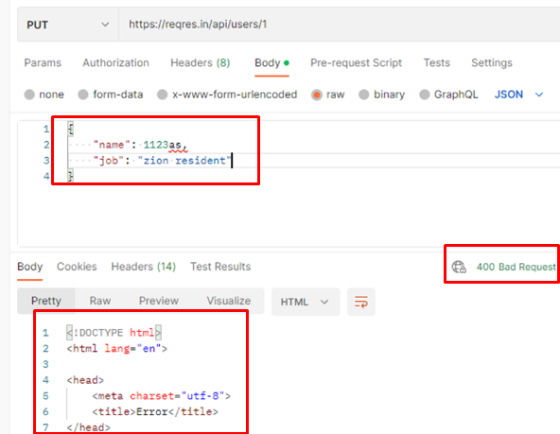
Feature: Verificar petición PUT con atributos sin comillas
Descripción | Yo como usuario quiero realizar una petición Put, para validar si recibe atributos sin comillas

Scenario | Verificar si el metodo PUT recibe caracteres en sus atributos sin utilizar "".
Given | Dado que estuve en postman utilizando un metodo PUT con la url:https://reqres.in/api/users/ + el <id> del usuario que se desea modificar.
When | Se envia la informacion del usuario en formato JSON utilizando caracteres sin encerrarlos en "".
Then | Se generará un error 400 Bad Request y el usuario no es actualizado.

gherkis_casos de prueba MELI
REGISTRAR USUARIO |  |  | REGISTRAR USUARIO
 |  | Feature: Ingresar a cuenta creada con correo o telf vacio
 |  | Descripción | Yo como usuario quiero ingresar a mi cuenta dejando vacio el correo para verificar el ingreso
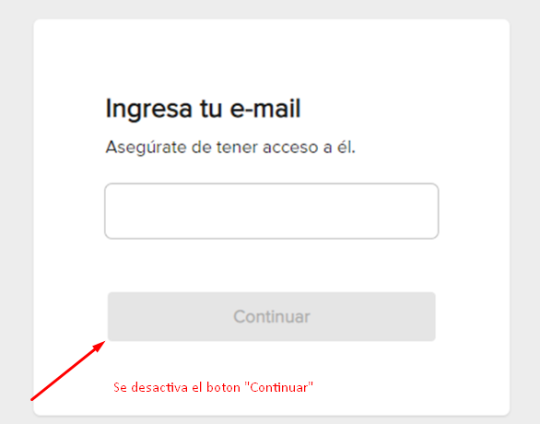
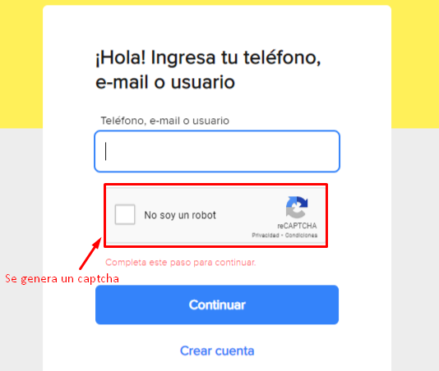
Feature: Crear usuario sin correo |  | Scenario | Ingresar a una cuenta de mercado libre con el campo de "tel o correo" vacio
Descripción | Yo como usuario quiero registarrme sin correo | Given | Dado que esta en la seccion de ingresar en la pagina de mercado libre
Scenario | Intentar crear un usuario sin ingresar el correo en mercado libre | When | preciono continuar sin ingresar un correo, telefono o usuario
Given | Estuve en la seccion de crear usuario en la pagina de mercado libre, aceptando el uso de mis datos | Then | Me sale un error que me indica que debo llenar el campo
When | Selecciono el apartado para ingresar el correo y se deja vacio <> | And | Me sale un captcha de confirmacion
Then | No me dejará enviar la informacion, desactivando el boton de "continuar" | And | No me deja continuar
And | Evita continuar con la creacion del usuario | Resultado | Aprobado
Resultado | Aprobado
 |  | Feature: Ingresar a cuenta creada conun usuario inexistente
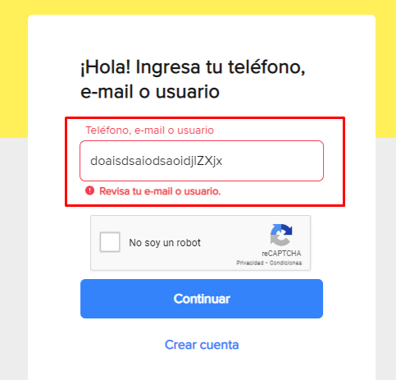
 |  | Descripción | Yo como usuario quiero ingresar a mi cuenta sin un correo verificado para el ingreso
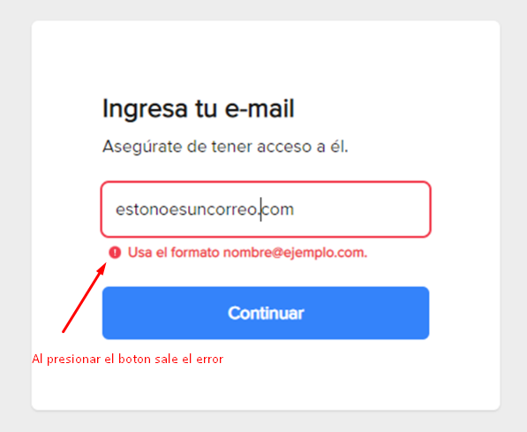
Feature: Crear usuario con correo sin estructura |  | Scenario | Ingresar a una cuenta de mercado libre con un usuario que no existe
Descripción | Yo como usuario quiero registarrme sin correo con estrutura común para crear cuenta | Given | Dado que esta en la seccion de ingresar en la pagina de mercado libre
Scenario | Intentar crear un usuario ingresando un correo sin su estructura normal | When | Presiono continuar despues de ingresar el usuario <doaisdsaiodsaoidjlZXjx>
Given | Dado que esta en la seccion de crear usuario en la pagina de mercado libre, aceptando el uso de mis datos | Then | Me sale un error que me indica que debo revisar el campo
When | Selecciono el apartado para ingresar el correo e ingreso <estonoesuncorreocom> y presiono continuar | And | Me sale un captcha de confirmacion
Then | Me sale un error y me recomienda el formato correcto que debe tener un correo | And | No me deja continuar
And | Evita continuar con la creacion del usuario | Resultado | Aprobado
Resultado | Aprobado

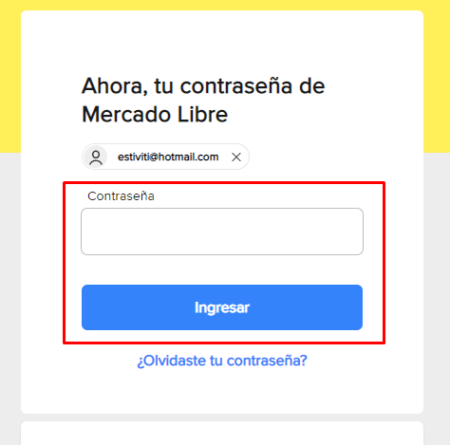
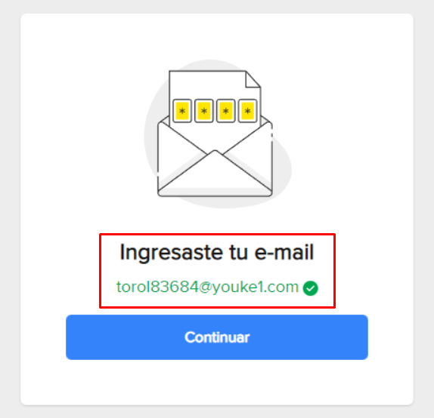
 |  | Feature: iniciar sesión con con credenciales
Feature: Crear usuario con correo verificado |  | Descripción | Yo como usuario registrado quiero iniciar sesión con correo verificado para iniciar con el siguiente paso introducir contraseña
Descripción | Yo como usuario quiero registarrme con correo verificado para crear cuenta | Scenario | Ingresar a una cuenta de mercado libre con un usuario que si existe
Scenario | Intentar crear un usuario ingresando un correo real y funcional | Given | Dado que esta en la seccion de ingresar en la pagina de mercado libre
Given | Dado que estuve en la seccion de crear usuario en la pagina de mercado libre, aceptando el uso de mis datos | When | Presiono continuar despues de ingresar un usuario existente
When | Selecciono el apartado para ingresar el correo e ingreso <torol83684@youke1.com> y presiono continuar | Then | Me pide la contrasenia
Then | Me llevará a otro apartado donde me confirman la validacion del correo | And | Me deja continuar con el inicio de sesion
And | Me deja continuar con la creacion del usuario | Resultado | Aprobado
Resultado | Aprobado

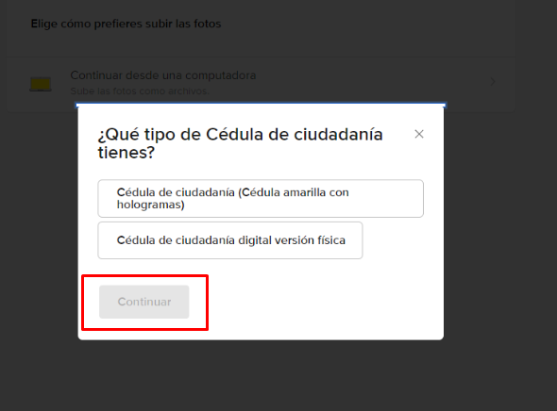
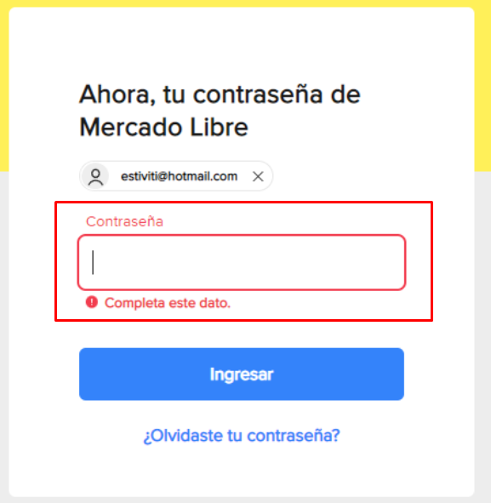
Feature: Crear cuenta sin confirmar tipos de documento
Descripción | Yo como usuario quiero registarrme luego de aceptar uso de datos, para no seleccionar tipos de documento de identidad | Feature: iniciar sesión sin ingresar la cotraseña
Scenario | Intentar crear un usuario sin confirmar la identificacion despues de haber ingresado un correo funcional | Descripción | Yo como usuario registrado quiero iniciar sesión para verificar si me permite iniciar sin introducir contraseña
Given | Dado que esta en la seccion de crear usuario en la pagina de mercado libre, aceptando el uso de mis datos, y ya habiendo ingresado un correo funcional | Scenario | Ingresar a una cuenta existente sin escribir una contraseña
When | Selecciono el apartado para confirmar la identidad y no selecciono que tipo de cedula voy a utilizar | Given | Dado que esta en la seccion de ingresar en la pagina de mercado libre, despues de haber ingresado un usuario existente
Then | No me deja enviar la informacion, desactivando el boton de "continuar" | When | Presiono continuar sin haber ingresado una contrasenia
And | Evita continuar con la creacion del usuario | Then | Me sale un error que me dice que debo llenar el campo
Resultado | Aprobado | And | Y no me deja continuar con el inicio de sesion
 |  | Resultado | Aprobado

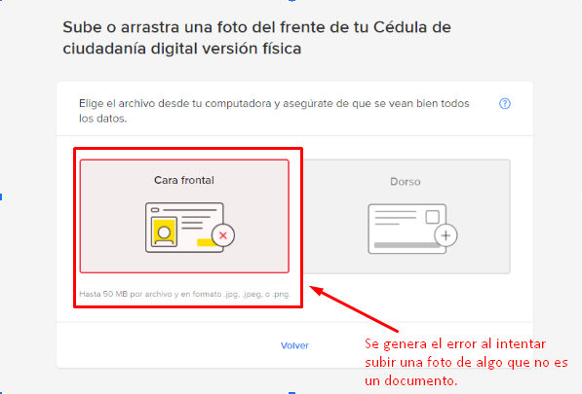
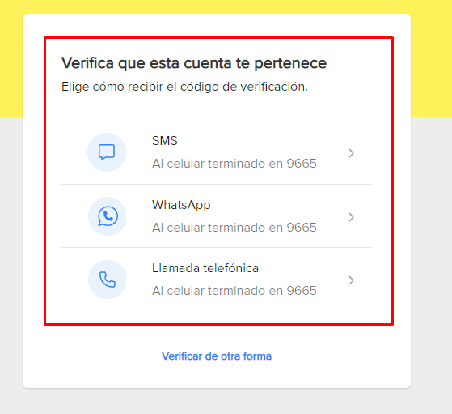
Feature: Crear cuenta sin anexar imagen del docuemento de identidad |  | Feature: iniciar sesión con correo y contraseña verificada
Descripción | Yo como usuario quiero registarrme luego de aceptar uso de datos, para no seleccionar tipos de documento de identidad | Descripción | Yo como usuario r quiero iniciar sesión con correo y contraseña para verificar el ingreso correcto a la plataforma
Scenario | Intentar crear un usuario subiendo una foto que no sea una identificacion | Scenario | Ingresar a una cuenta existente con su respectiva contraseña
Given | Dado que esta en la seccion de crear usuario en la pagina de mercado libre, aceptando el uso de mis datos, y ya habiendo ingresado un correo funcional | Given | Dado que esta en la seccion de ingresar en la pagina de mercado libre, despues de haber ingresado un usuario existente
When | Selecciono el apartado para confirmar la identidad y subo una foto de algo que no es un documento | When | Presiono continuar despues de ingresar la contrasenia correcta
Then | Me sale un error que me indica que no se identifico mi cara en el archivo subido | Then | Me lleva a otro apartado donde debo verificar la cuenta ingresada
And | Evita continuar con la creacion del usuario | And | Me deja continuar con el inicio de sesion
Resultado | Aprobado | Resultado | Aprobado

Matriz de riesgos
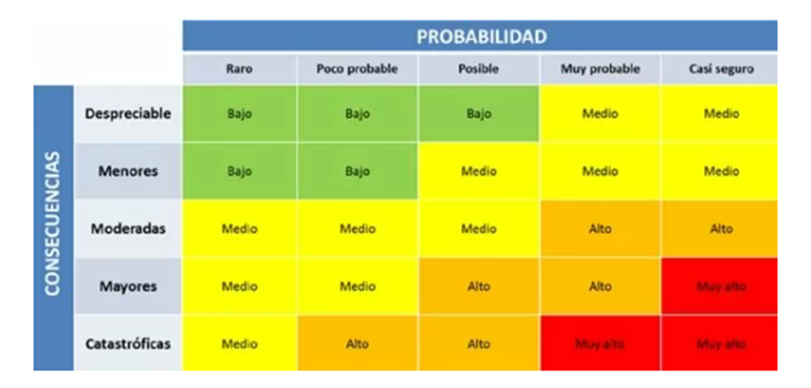
Consecutivo | Descripción Riesgo | Tipo de Riesgo | Release | Probabilidad de ocurrencia | Impacto | Riesgo | Acción | Plan de Acción | Responsable de la Acción | Fecha Compromiso | Estado
1 | Perdida de datos registrados por el usaurio | Producto | 1 | 5 | 3 | 15 | mitigar | Asumir los requisitos del usuario | QA | 27/02/2023 | Cerrado
2 | Fallar en la creacion del usuario despues de haber ingresado los datos | Producto | 1 | 1 | 5 | 15 | Contingencia | Se realizaran pruebas que cubran la mayor cantidad de posibilidades de verificacion de datos | QA | 28/02/2023 | Abierto
3 | Iniciar sesion con una cuenta diferente a la que se ingreso | Producto | 1 | 1 | 5 | 5 | Contingencia | Se realizaran pruebas que verifiquen la informacion que se envia en el login y la que recibe las base de datos | QA | 01/03/2023
4 | Poca seguridad en los datos de inicio de sesion de la pagina | Producto | 1 | 1 | 5 | 5 | Contingencia | Se implementaran las medidas de seguridad necesarias para proteger los datos de los usuario | QA | 02/03/2023 | Abierto
5 | Caida del sistema cuando un usuario inicie sesion | Producto | 1 | 1 | 5 | 5 | Contigencia | Se realizaran pruebas de carga a la plataforma para saber la cantidad de usuarios conectados que soporta | QA | 03/03/2023 | Abierto
6 | Caida del sistema cuando un usuario cree su cuenta | Producto | 1 | 1 | 5 | 5 | Contigencia | Se realizaran pruebas de carga a la plataforma para saber la cantidad de usuarios registrados que soporta | QA | 04/03/2023 | Abierto
7 | Crear usuario con campos vacios en la peticion POST de la pagina de servicios | Producto | 1 | 3 | 4 | 12 | Contingencia | Se le pedira a los desarrolladores que generen excepciones para este tipo de casos. | Desarrollo | 05/03/2023 | Abierto
8 | Fallar en la creacion de un usuario en la peticion POST de la pagina de servicios | Producto | 1 | 1 | 5 | 5 | Contingencia | Se realizaran pruebas que cubran la mayor cantidad de posbilidades de verificacion de datos | QA | 06/03/2023 | Abierto
9 | Fallar en la actualizacion de un usuario en la peticion PUT de la pagina de servicios | Producto | 1 | 2 | 5 | 10 | Contingencia | Se realizaran pruebas que cubran la mayor cantidad de posbilidades de verificacion de datos | QA | 07/03/2023 | Abierto
10 | Tiempo limitado para la creacion del plan de pruebas | Proyecto | 1 | 5 | 5 | 25 | Asumir | Asumir el poco tiempo que queda y trabajar para desarrollar un plan de pruebas que cumpla las espectativas | QA | 08/03/2023 | Cerrado
11 | Perdida de data de usuarios registrados | Proyecto | 1 | 5 | 5 | 25 | contingencia | Asumir mejoras en la seguridad de los servidores ante posibles causas externas que puedan generar perdida de datos.
12 | Falta de documentacion en los requisitos funcionales | Proyecto | 1 | 3 | 4 | 12 | contingencia | Realizar revisión formal de la docuemntación de requisitos por parte del equipos | Equipos
13 | Constantes cambios en el cronograma del proyecto | Proyecto | 1 | 2 | 5 | 10 | Contingencia | Pedir mas tiempo para la realizacion del proyecto para tener un margen mas grande | PO
14 | Cambios de gerencia | Proyecto | 1 | 5 | 4 | 20 | Contingencia | Se debe tener claro los objetivos del proyecto y sus requisitos para la continuidad | PO

